QR Codes
QR Codes

Identificador da Peça (ID) | Color | X | Y | Z | Observações | Peça | QR Code
3437 | #ff9800 | 2 |  | 2 | 2x2 Laranja | 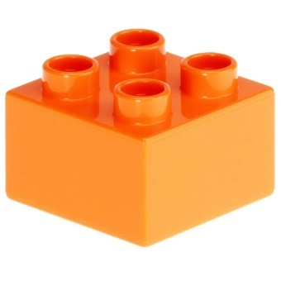
3011 | #f0e100 | 4 |  | 2 | 4x2 Amarela | 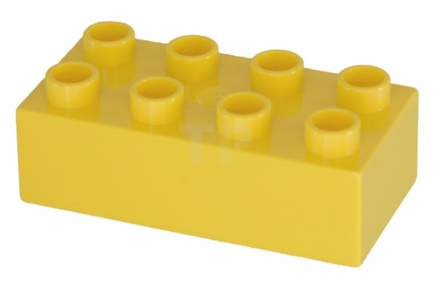
76371 | #ff0000 | 1 | 2 | 2 | 1x2x2 Vermelha | 

